通知
外部設計書 |  |  |  |  |  | チーム名 |  | VanillaEclipse
 |  |  |  |  |  | 画面名 |  | 通知画面 |  |  |  | 作成者 | 沼田 |  |  | 更新者
 |  |  |  |  |  | システム名 |  | カジミエール |  |  |  | 作成日 | 2025-06-10 |  |  | 更新日
 |  |  |  |  |  | 備考

 | 画面設計

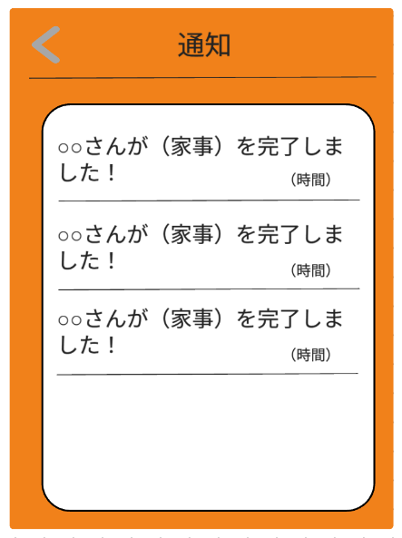
②

①

 | 機能設計
 |  | ページロード
 |  |  |  | 本画面ではページロード時の処理は無し。
 |  |  |  | 通知画面用jspを表示する。

 |  |  | ① | 本日の家事にチェックされたとき、通知を表示する。

 |  |  | ② | クリックされたら、前のページに戻る。

 | 項目定義書

 | No |  | 物理名 |  | 論理名 |  | 画面型 |  | データ型(Java) | min | max | DBテーブル |  | DBカラム | 備考
 |  | 1 | noti_content |  | 通知内容 |  | div |  | String |  |  | notification |  | noti_content
 |  | 2 | to_back |  | 戻るボタン |  | div

分析
外部設計書 |  |  |  |  |  | チーム名 |  | VanillaEclipse
 |  |  |  |  |  | 画面名 |  | 分析画面 |  |  |  | 作成者 | 伊地知 |  |  | 更新者
 |  |  |  |  |  | システム名 |  | カジミエール |  |  |  | 作成日 | 2025-06-10 |  |  | 更新日
 |  |  |  |  |  | 備考

 | 画面設計

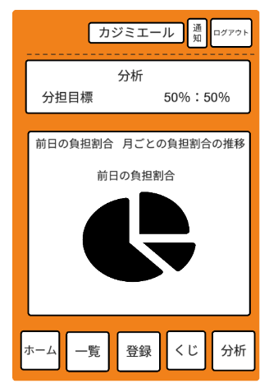
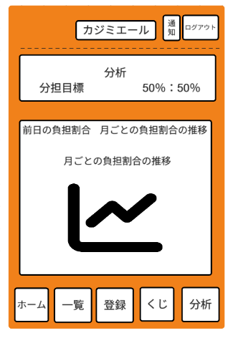

①

②
③

④
⑤

 | 機能設計
 |  | ページロード
 |  |  |  | 本画面ではページロード時の処理は無し。
 |  |  |  | 分析画面用jspを表示する。

 |  |  | ① | 分担目標を10％単位で自由に設定できる。
 |  |  |  | userテーブルのshare_goalに分担目標データを格納する。

 |  |  | ② | クリックされたら前日の家事負担割合の円グラフを表示する。

 |  |  | ③ | クリックされたら月ごとの負担割合の推移の折れ線グラフを表示する。

 |  |  | ④ | 前日の家事負担割合を円グラフで表示する。
 |  |  |  | グラフの色分けはメンバーごとに固定されており、ユーザーによる変更はできない。
 |  |  |  | グラフは毎日 0 時に自動更新される。

 |  |  | ⑤ | 過去12か月分の月ごとの負担割合の推移を折れ線グラフで表示する。
 |  |  |  | グラフの色分けはメンバーごとに固定されており、ユーザーによる変更はできない。
 |  |  |  | グラフは毎月 1日に自動更新される。

 | 項目定義書

 | No |  | 物理名 |  | 論理名 |  | 画面型 |  | データ型(Java) | min | max | DBテーブル |  | DBカラム | 備考
 |  | 1 | share_goal |  | 分担目標 |  | input |  | flot |  |  | user |  | share_goal
 |  | 2 | to_pie_chart |  | 円グラフ |  | div
 |  | 4 | to_line_graph |  | 折れ線グラフ |  | div
 |  | 3 | yesterday_achivment |  | 前日の実績 |  | div |  | int |  |  | achievement |  | achieve_history
 |  | 5 | achivement |  | 過去12か月の実績 |  | div |  | int |  |  | achievement |  | achieve_history | 合計値を表示する。

分担ガチャ
外部設計書 |  |  |  |  |  | チーム名 |  | VanillaEclipse
 |  |  |  |  |  | 画面名 |  | 分担ガチャ |  |  |  | 作成者 | 尾崎 |  |  | 更新者
 |  |  |  |  |  | システム名 |  | カジミエール |  |  |  | 作成日 | 2025-06-10 |  |  | 更新日
 |  |  |  |  |  | 備考

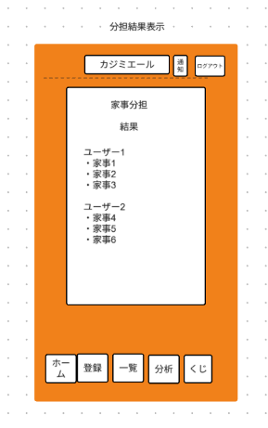
 | 画面設計
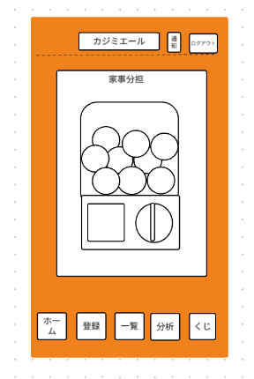

②
①

クリックすると開始します

 | 機能設計
 |  | ページロード
 |  |  |  | 本画面ではページロード時の処理は無し。
 |  |  |  | 分担ガチャ画面用jspを表示する。

 |  |  | ① | クリックされたら、ガチャ演出のアニメーションが開始される。
 |  |  |  | houseworkテーブルの可変担当者に、ユーザーIDを格納する。

 |  |  | ② | ガチャ演出のアニメーションが終了すると、ユーザーが設定した分担目標に基づく家事分担の結果が表示される。
 |  |  |  | 前日にガチャを引いた場合、翌日21:00まで結果を表示する。
 |  |  |  | 当日引いた場合、21：00まで結果を表示する

 | 項目定義書

 | No |  | 物理名 |  | 論理名 |  | 画面型 |  | データ型(Java) | min | max | DBテーブル |  | DBカラム | 備考
 |  | 1 | gacha |  | 分担ガチャ |  | div
 |  | 2 | housework_share |  | 家事分担 |  | div |  | String |  |  | housework |  | variable_role

家事一覧
外部設計書 |  |  |  |  |  |  |  | チーム名 |  | VanillaEclipse
 |  |  |  |  |  |  |  | 画面名 |  | 家事一覧 |  |  |  |  |  | 作成者 | 松山 |  |  | 更新者 | 松山
 |  |  |  |  |  |  |  | システム名 |  | カジミエール |  |  |  |  |  | 作成日 | 2025-06-09 |  |  | 更新日 | 2025-06-10
 |  |  |  |  |  |  |  | 備考

 | 画面設計
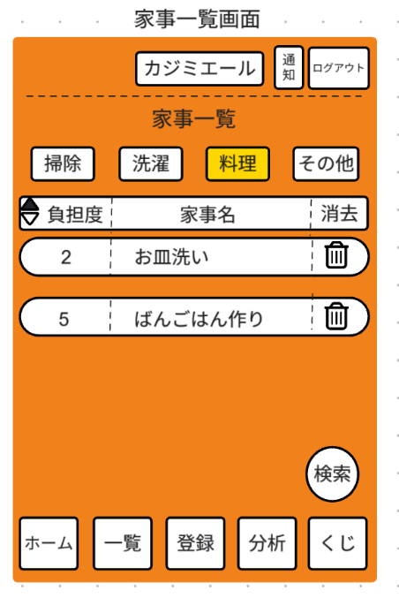
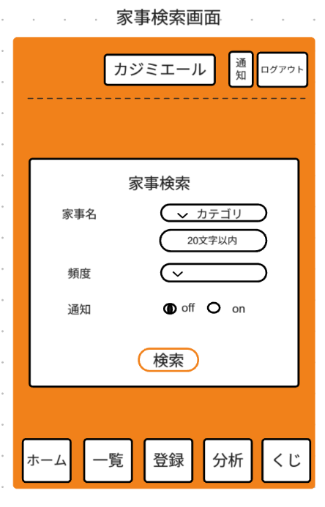
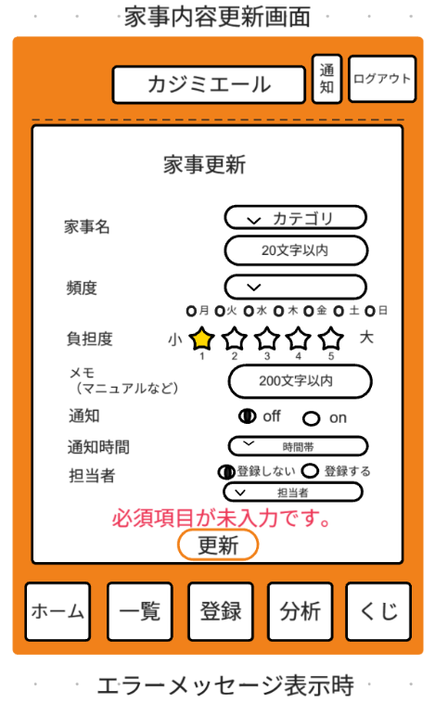

①

②
⑥
⑦
③
④
⑧
⑱
⑨
⑲
⑩
⑳
⑪
⑫
㉑
⑬
⑭
㉒
⑯
⑮
⑤
⑰

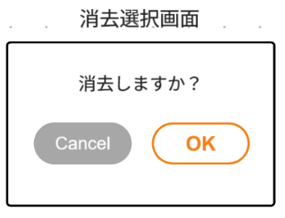
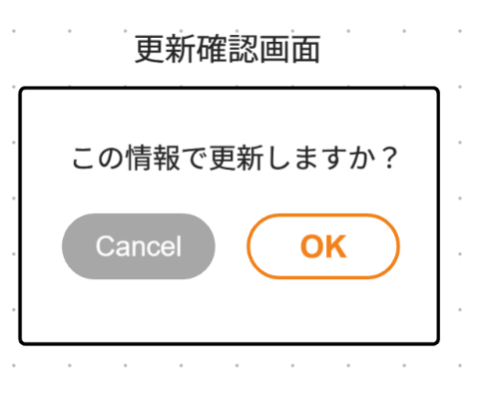

㉓
㉔
㉕
㉖

 | 機能設計
 |  | ページロード
 |  |  |  | 本画面ではページロード時の処理は無し。
 |  |  |  | 家事一覧画面用jspを表示する。

 |  |  | ① | カテゴリをタブで「掃除」「洗濯」「料理」「その他」の4つの項目から絞り込むことができる。
 |  |  |  | 全てのタブが選択されていない場合、登録されている家事を全て表示する。

 |  |  | ② | 負担度ラベルの左横にある三角ボタンを押すと、負担度を昇順・降順に切り替えられる。

 |  |  | ③ | 家事ごとのボタンを押下すると、家事内容更新画面をモーダル表示する。

 |  |  | ④ | 家事ごとのボタン右隅のごみ箱マークを押下すると、消去選択画面を表示する。

 |  |  | ⑤ | 一覧画面右下の検索ボタンを押下すると、家事検索画面をモーダル表示する。

 |  |  | ⑥ | カテゴリをプルダウンメニューで「掃除」「洗濯」「料理」「その他」の4つの項目から選択すると、家事一覧から絞って表示する。

 |  |  | ⑧ | 頻度をプルダウンメニューで「毎日」「不定期」「曜日ごと」の3つの項目から選択する。

 |  |  | ⑨ | ⑧で「曜日ごと」を選択した場合、月～日のチェックボックスが表示される。
 |  |  |  | 「毎日」「不定期」を選択した場合は非表示にする。

 |  |  | ⑩ | 星の数が負担度を表しており、1～5を選択できる。

 |  |  | ⑫ | 通知の有無をラジオボタンで選択できる。
 |  |  |  | 初期値はoffとなっている。

 |  |  | ⑭ | 固定担当者の有無をラジオボタンから選択。初期値は「登録しない」となっている。

 |  |  | ⑮ | ⑭で「登録する」を選択した場合、プルダウンから担当者を選択する。

 |  |  | ⑯ | 必須項目が全て入力されていない場合、本画面のメッセージエリアに「必須項目を入力してください」と表示する。

 |  |  | ⑰ | 変更ボタン押下時
 |  |  |  |  | ボタン押下時、以下のエラーチェックを行う。
 |  |  |  |  | 1.必須項目が全て入力されていない。

 |  |  |  |  | 上記エラーが無い場合、以下の処理を行う。
 |  |  |  |  | 1 | 更新確認画面をモーダル表示する。

 |  |  | ⑱ | カテゴリを「掃除」「洗濯」「料理」「その他」の4つの項目から絞り込んで検索することができる。

 |  |  | ⑳ | 頻度をプルダウンメニューで「毎日」「不定期」「曜日ごと」の3つの項目から選択して検索することができる。

 |  |  | ㉑ | 通知の有無をラジオボタンで選択して検索することができる。
 |  |  |  | 初期値はoffとなっている。

 |  |  | ㉒ | 検索ボタン押下時、以下の処理を行う。
 |  |  |  | 1.houseworkテーブルの任意のデータを検索する。

 |  |  | ㉓ | キャンセルボタンを押下時、以下の処理を行う。
 |  |  |  | 1.消去処理を実行せず、消去選択画面を閉じる。

 |  |  | ㉔ | OKボタンを押下時、以下の処理を行う。
 |  |  |  | 1.houseworkテーブルの任意のデータを削除する。

 |  |  | ㉕ | キャンセルボタンを押下時、以下の処理を行う。
 |  |  |  | 1.更新処理を実行せず、更新確認画面を閉じる。

 |  |  | ㉖ | OKボタンを押下時、以下の処理を行う。
 |  |  |  | 1.houseworkテーブルの任意のデータを更新する。

 | 項目定義書

 | No |  | 物理名 |  |  |  | 論理名 |  | 画面型 |  | データ型(Java) | min |  | max |  | DBテーブル |  | DBカラム | 備考
 |  | 1 | category_id |  |  |  | カテゴリーID |  | input |  | int |  | 0 |  | 3 | housework |  | category_id
 |  | 2 | housework_level_sort |  |  |  | 負担度ソート |  | div
 |  | 3 | housework |  |  |  | 家事リスト |  | div |  | String |  |  |  |  | housework
 |  | 4 | delete_button |  |  |  | 削除ボタン |  | div
 |  | 5 | to_search |  |  |  | 検索画面表示 |  | div
 |  | 6 | category_id |  |  |  | カテゴリーID |  | input |  | int |  | 0 |  | 3 | housework |  | category_id
 |  | 7 | housework_name |  |  |  | 家事名 |  | input |  | String |  |  |  |  | housework |  | housework_name
 |  | 8 | frequency |  |  |  | 頻度 |  | input |  | String |  |  |  |  | housework |  | frequency
 |  | 9 | frequency |  |  |  | 曜日 |  | input |  | String |  |  |  |  | housework |  | frequency
 |  | 10 | housework_level |  |  |  | 家事負担度 |  | input |  | int |  | 1 |  | 5 | housework |  | housework_level
 |  | 11 | manual |  |  |  | メモ |  | input |  | String |  |  |  |  | housework |  | manual
 |  | 12 | noti_flag |  |  |  | 通知 |  | input |  | int |  | 0 |  | 1 | housework |  | noti_flag
 |  | 13 | noti_time |  |  |  | 通知時間 |  | input |  | time |  |  |  |  | housework |  | noti_time
 |  | 14 | role_flag |  |  |  | 固定担当者設定 |  | div
 |  | 15 | fixed_role |  |  |  | 担当者名 |  | input |  | String |  |  |  |  | housework |  | fixed_role
 |  | 16 | update_button |  |  |  | 変更ボタン |  | div
 |  | 17 | category_id |  |  |  | カテゴリーID |  | input |  | int |  | 0 |  | 3 | housework |  | category_id
 |  | 18 | housework_name |  |  |  | 家事名 |  | input |  | String |  |  |  |  | housework |  | housework_name
 |  | 19 | frequency |  |  |  | 頻度 |  | input |  | String |  |  |  |  | housework |  | frequency
 |  | 20 | frequency |  |  |  | 曜日 |  | input |  | String |  |  |  |  | housework |  | frequency
 |  | 21 | noti_flag |  |  |  | 通知 |  | input |  | int |  | 0 |  | 1 | housework |  | noti_flag
 |  | 22 | search_button |  |  |  | 検索ボタン |  | div
 |  | 23 | delete_confirmation_ok |  |  |  | 削除確認ボタン |  | div
 |  | 24 | delete_confirmation_cancel |  |  |  | 削除確認ボタン |  | div
 |  | 25 | update_confirmation_ok |  |  |  | 更新確認ボタン |  | div
 |  | 26 | update_confirmation_cancel |  |  |  | 更新確認ボタン |  | div

家事登録
外部設計書 |  |  |  |  |  |  | チーム名 |  | VanillaEclipse
 |  |  |  |  |  |  | 画面名 |  | 家事登録 |  |  |  |  |  | 作成者 | 森 |  |  | 更新者
 |  |  |  |  |  |  | システム名 |  | カジミエール |  |  |  |  |  | 作成日 | 2025-06-09 |  |  | 更新日
 |  |  |  |  |  |  | 備考

 | 画面設計

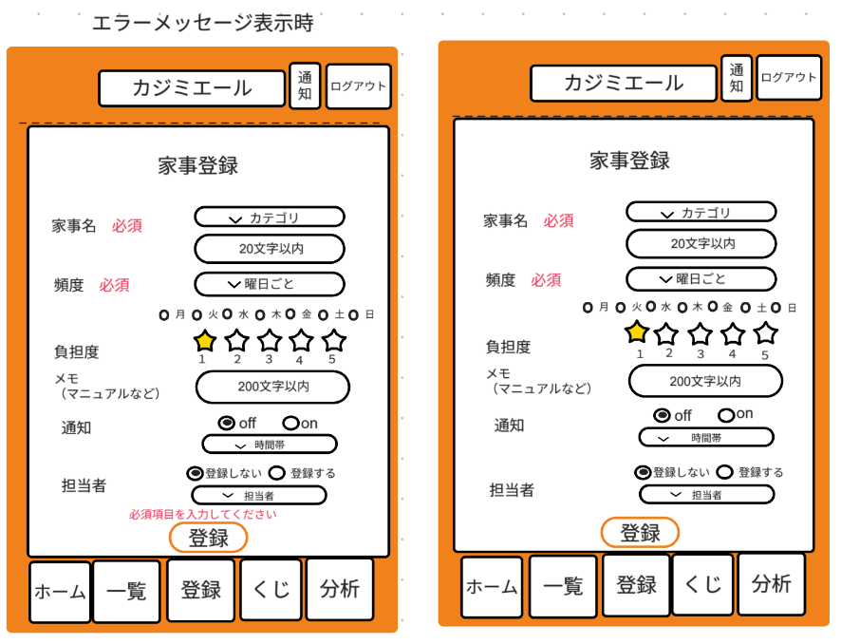

 |  |  |  |  |  |  |  |  |  |  |  |  |  |  |  |  |  |  |  | fixed_role

①

②
③

④
⑤

⑥
⑦
⑧

⑨
⑩
⑪
⑫

 | 機能設計
 |  | ページロード
 |  |  |  | 本画面ではページロード時の処理は無し。
 |  |  |  | 家事登録画面用jspを表示する。

 |  |  | ① | カテゴリをプルダウンメニューで「掃除」「洗濯」「料理」「その他」の4つの項目から選択する。

 |  |  | ③ | 頻度をプルダウンメニューで「毎日」「不定期」「曜日ごと」の3つの項目から選択する。

 |  |  | ④ | ③で「曜日ごと」を選択した場合、月～日のチェックボックスが表示される。
 |  |  |  | 「毎日」「不定期」を選択した場合は非表示にする。

 |  |  | ⑤ | 星の数が負担度を表しており、1～5を選択できる。

 |  |  | ⑥ | 入力画面をクリックするとモーダルが表示され、入力できる。

 |  |  | ⑦ | 通知の有無をラジオボタンで選択できる。
 |  |  |  | 初期値はoffとなっている。

 |  |  | ⑨ | 担当者の登録をするかをラジオボタンで選択できる。
 |  |  |  | 初期値は「登録しない」となっている。

 |  |  | ⑩ | 担当者をプルダウンメニューで選択する。

 |  |  | ⑪ | 登録ボタン押下時
 |  |  |  |  | ボタン押下時、以下のエラーチェックを行う。
 |  |  |  |  | 1.必須項目が全て入力されていない。

 |  |  |  |  | 上記エラーが無い場合、以下の処理を行う。
 |  |  |  |  | 1.houseworkテーブルにカテゴリID,家事名,頻度,家事負担度,メモ,通知,通知時間,担当者のデータを格納する。

 |  |  | ⑫ | 必須項目が全て入力されていない場合、本画面のメッセージエリアに「必須項目を入力してください」と表示する。
 |  |  |  | メッセージエリアは、メッセージが無い場合には背景色も表示しない。

 | 項目定義書

 | No |  | 物理名 |  |  | 論理名 |  | 画面型 |  | データ型(Java) | min |  | max |  | DBテーブル |  | DBカラム | 備考
 |  | 1 | category_id |  |  | カテゴリーID |  | input |  | int |  | 0 |  | 3 | housework |  | category_id | 0が掃除、1が洗濯、2が料理、3がその他
 |  | 2 | housework_name |  |  | 家事名 |  | input |  | String |  |  |  |  | housework |  | housework_name
 |  | 3 | frequency |  |  | 頻度 |  | input |  | String |  |  |  |  | housework |  | frequency
 |  | 4 | frequency |  |  | 曜日 |  | input |  | String |  |  |  |  | housework |  | frequency
 |  | 5 | housework_level |  |  | 家事負担度 |  | input |  | int |  | 1 |  | 5 | housework |  | housework_level
 |  | 6 | manual |  |  | メモ |  | input |  | String |  |  |  |  | housework |  | manual
 |  | 7 | noti_flag |  |  | 通知 |  | input |  | int |  | 0 |  | 1 | housework |  | noti_flag | 0がoff、1がon
 |  | 8 | noti_time |  |  | 通知時間 |  | input |  | time |  |  |  |  | housework |  | noti_time
 |  | 9 | role_flag |  |  | 固定担当者設定 |  | div
 |  | 10 | fixed_role |  |  | 担当者名 |  | input |  | String |  |  |  |  | housework |  | fixed_role
 |  | 11 | regist_button |  |  | 登録ボタン |  | div
 |  | 12 | error_message |  |  | エラーメッセージ |  | div |  | String

ログイン
外部設計書 |  |  |  |  |  | チーム名 |  | VanillaEclipse
 |  |  |  |  |  | 画面名 |  | ログイン |  |  |  | 作成者 | 松山広輝 |  |  | 更新者
 |  |  |  |  |  | システム名 |  | カジミエール |  |  |  | 作成日 | 2025-06-06 |  |  | 更新日 | 2025-06-06
 |  |  |  |  |  | 備考

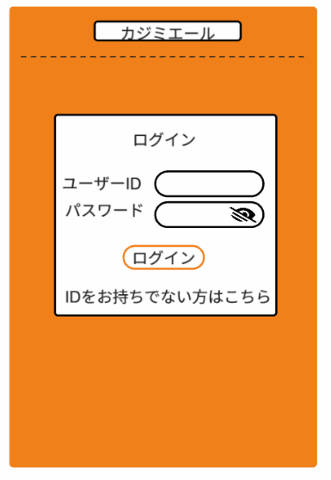
 | 画面設計
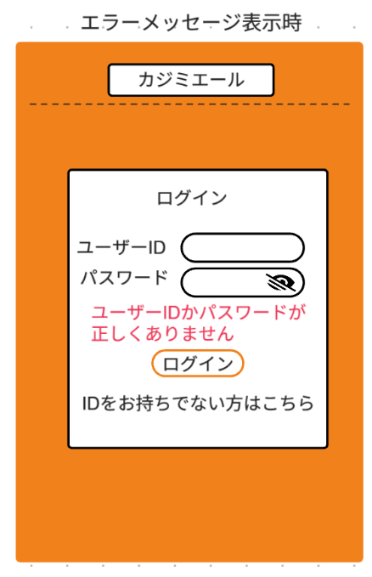

⑤

 | 機能設計
 |  | ページロード

 |  |  | 本画面ではページロード時の処理は無し。
 |  |  | ログイン画面用jspを表示する。

 |  |  | ③ログインボタン押下時

 |  |  |  | ボタン押下時、以下のエラーチェックを行う。
 |  |  |  | 1.ユーザーIDかパスワードが見つからない。

 |  |  |  | 上記エラーが無い場合、以下のパスワードチェックを行う。
 |  |  |  | 1.パスワードをSHA-256ハッシュ化する。
 |  |  |  | 2.ユーザーIDとハッシュ化したパスワードを用いてuserテーブルを検索し、1件ヒットするかどうかをチェックする。

 |  |  |  | 上記チェックにて、1件ヒットした場合は「ホーム」画面に遷移する。

 |  |  | ④ | クリックされたら「家族登録」画面に遷移する。

 |  |  | ⑤ | 1件ヒットでない場合、本画面のメッセージエリアに「ユーザーIDかパスワードが正しくありません」と表示する。
 |  |  |  | メッセージエリアは、メッセージが無い場合には背景色も表示しない。

 | 項目定義書

 | No |  | 物理名 |  | 論理名 |  | 画面型 |  | データ型(Java) | min | max | DBテーブル |  | DBカラム | 備考
 |  | 1 | user_id |  | ユーザーID |  | input |  | String |  |  | user |  | user_id
 |  | 2 | password |  | パスワード |  | input |  | String |  |  | user |  | password
 |  | 3 | login_button |  | ログインボタン |  | div
 |  | 4 | to_family_regist |  | 未登録 |  | div
 |  | 5 | error_message |  | エラーメッセージ |  | div |  | String

個人登録
外部設計書 |  |  |  |  |  |  | チーム名 |  | VanillaEclipse
 |  |  |  |  |  |  | 画面名 |  | 個人登録 |  |  |  | 作成者 | 松山 |  |  | 更新者
 |  |  |  |  |  |  | システム名 |  | カジミエール |  |  |  | 作成日 | 2025-06-06 |  |  | 更新日
 |  |  |  |  |  |  | 備考

 | 画面設計
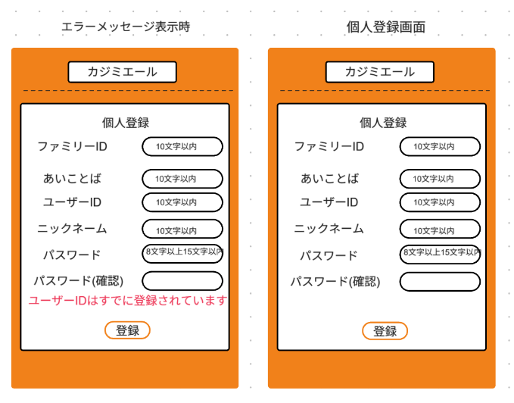

①
②

③

④
⑤

⑥

⑧
⑦

 | 機能設計

 |  |  | ページロード

 |  |  |  | 本画面ではページロード時の処理は無し。
 |  |  |  | 個人登録画面用jspを表示する。

 |  |  | ⑦ | 登録ボタン押下時

 |  |  |  |  | ボタン押下時、以下のエラーチェックを行う。
 |  |  |  |  | 1.ファミリーIDが見つからなかった場合。
 |  |  |  |  | 2.ファミリーIDとあいことばが一致しなかった場合。
 |  |  |  |  | 3．ユーザーIDが見つかった場合。
 |  |  |  |  | 4.パスワードとパスワード（確認）が一致しなかった場合。

 |  |  |  |  | 上記エラーが無い場合、以下の登録処理を行う。
 |  |  |  |  | 1.パスワードをSHA-256でハッシュ化する。
 |  |  |  |  | 2.userテーブルに、ファミリーID,ユーザーID,ニックネーム,ハッシュ化したパスワードのデータを格納する。

 |  |  |  |  | 上記処理終了後、「ログイン」画面に遷移する。

 |  |  | ⑧ | ファミリーIDが見つからなかった場合、本画面のメッセージエリアに「ファミリーIDが見つかりません」と表示する。
 |  |  |  | ファミリーIDとあいことばが一致しなかった場合、本画面のメッセージエリアに「あいことばが正しくありません」と表示する。
 |  |  |  | ユーザーIDが見つかった場合、本画面のメッセージエリアに「このユーザーIDはすでに登録されています」と表示
 |  |  |  | パスワードとパスワード（確認）が一致しなかった場合、「パスワードが一致していません」と表示
 |  |  |  | メッセージエリアは、メッセージが無い場合には背景色も表示しない。

 | 項目定義書

 | No |  | 物理名 |  |  | 論理名 |  | 画面型 |  | データ型(Java) | min | max | DBテーブル |  | DBカラム | 備考
 |  | 1 | family_id |  |  | ファミリーID |  | input |  | String |  |  | user |  | family_id
 |  | 2 | fami_pass |  |  | あいことば |  | input |  | String |  |  | user |  | fami_pass
 |  | 3 | user_id |  |  | ユーザーID |  | input |  | String |  |  | user |  | user_id
 |  | 4 | user_name |  |  | ニックネーム |  | input |  | String |  |  | user |  | user_name
 |  | 5 | password |  |  | パスワード |  | input |  | String |  |  | user |  | password
 |  | 6 | password_again |  |  | パスワード（確認） |  | input |  | String
 |  | 7 | regist_button |  |  | 登録ボタン |  | div
 |  | 8 | error_message |  |  | エラーメッセージ |  | div |  | String

家族登録
外部設計書 |  |  |  |  |  |  | チーム名 |  | VanillaEclipse
 |  |  |  |  |  |  | 画面名 |  | 家族登録 |  |  |  | 作成者 | 松山 |  |  | 更新者 | 松山
 |  |  |  |  |  |  | システム名 |  | カジミエール |  |  |  | 作成日 | 2025-06-06 |  |  | 更新日
 |  |  |  |  |  |  | 備考

 | 画面設計

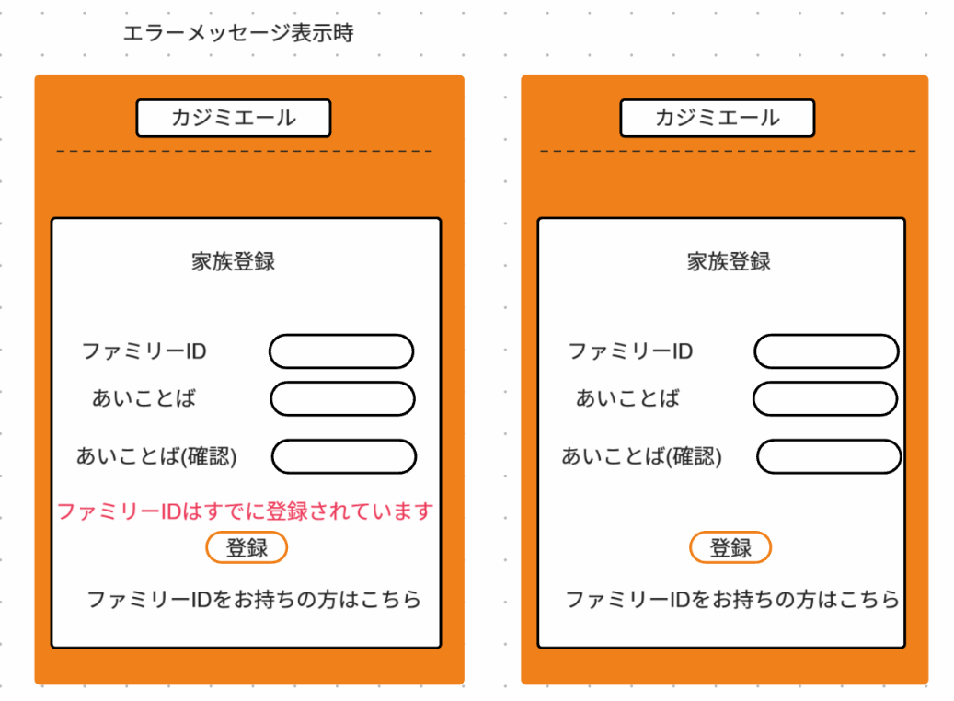

⑥

⑤

 | 機能設計

 |  |  | ページロード

 |  |  |  | 本画面ではページロード時の処理は無し。
 |  |  |  | 家族登録画面用jspを表示する。
 |  |  | ② | 半角英数字で8字以上１５字以内

 |  |  | ④ | 登録ボタン押下時

 |  |  |  |  | ボタン押下時、以下のエラーチェックを行う。
 |  |  |  |  | 1.ファミリーIDが見つかった場合。
 |  |  |  |  | 2.あいことばとあいことば（確認）が一致しなかった場合。

 |  |  |  |  | 上記エラーが無い場合、以下の登録処理を行う。
 |  |  |  |  | 1.あいことばをSHA-256でハッシュ化する。
 |  |  |  |  | 2.familyテーブルに、ファミリーIDとハッシュ化したあいことばデータを格納する。

 |  |  |  |  | 上記処理終了後、「個人登録」画面に遷移する。

 |  |  | ⑤ | クリックされたら「個人登録」画面に遷移する。

 |  |  | ⑥ | ファミリーIDが見つかった場合、本画面のメッセージエリアに「ファミリーIDはすでに登録されています」と表示する。
 |  |  |  | あいことばとあいことば（確認）が一致しなかった場合、本画面のメッセージエリアに「あいことばが一致しません」と表示する。
 |  |  |  | メッセージエリアは、メッセージが無い場合には背景色も表示しない。

 | 項目定義書

 | No |  | 物理名 |  |  | 論理名 |  | 画面型 |  | データ型(Java) | min | max | DBテーブル |  | DBカラム | 備考
 |  | 1 | family_id |  |  | ファミリーID |  | input |  | String |  |  | family |  | family_id
 |  | 2 | fami_pass |  |  | あいことば |  | input |  | String |  |  | family |  | fami_pass
 |  | 3 | fami_pass_again |  |  | あいことば(確認) |  | input |  | String
 |  | 4 | regist_button |  |  | 登録ボタン |  | div
 |  | 5 | to_user_regist |  |  | 登録済ファミリー |  | div
 |  | 6 | error_message |  |  | エラーメッセージ |  | div |  | String |  |  |  |  |  | 初期表示時は非表示

ホーム
外部設計書 |  |  |  |  |  | チーム名 |  | VanillaEclipse
 |  |  |  |  |  | 画面名 |  | ホーム |  |  |  | 作成者 | 伊地知 |  |  | 更新者
 |  |  |  |  |  | システム名 |  | カジミエール |  |  |  | 作成日 | 2025-06-10 |  |  | 更新日
 |  |  |  |  |  | 備考

 | 画面設計
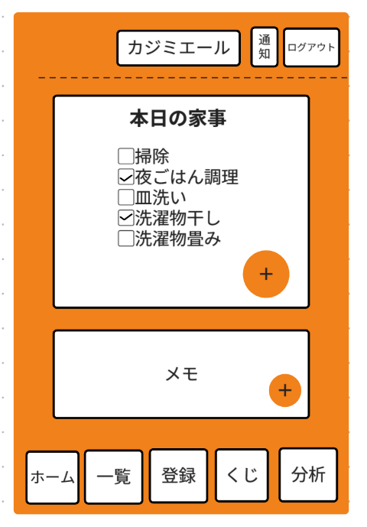
①
②
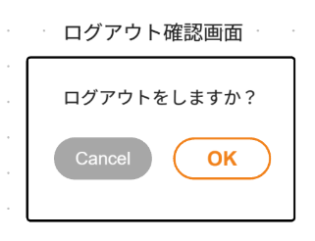
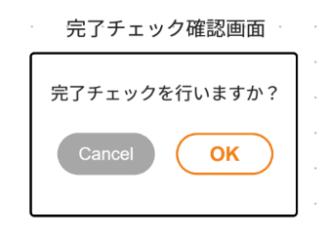

③
⑬
⑭
⑮
⑯

④

⑤

 |  |  |  |  |  |  |  |  |  | 追加ボタンを分かりやすく
⑥
⑦

⑧
⑨
⑩
⑪
⑫

 | 機能設計
 |  | ページロード
 |  |  |  | 本画面ではページロード時の処理は無し。
 |  |  |  | ホーム画面用jspを表示する。

 |  |  | ① | クリックされたら「通知画面」に遷移する。

 |  |  | ② | クリックされたら「ログアウト確認画面」を表示する。

 |  |  | ③ | 本日の家事を一覧で表示する。

 |  |  | ④ | チェックボックスをクリックすると、achievementテーブルにユーザーIDと家事負担度のデータを格納する。

 |  |  | ⑤ | クリックされたらモーダルが表示され、頻度が「不定期」の家事の中から任意の家事を「本日の家事」に追加できる。

 |  |  | ⑥ | メモを表示する。

 |  |  | ⑦ | クリックされたらモーダルが表示され、メモを入力できる。

 |  |  | ⑧ | クリックされたら「ホーム画面」に遷移する。

 |  |  | ⑨ | クリックされたら「家事一覧画面」に遷移する。

 |  |  | ⑩ | クリックされたら「家事登録画面」に遷移する。

 |  |  | ⑪ | クリックされたら「家事ガチャ画面」に遷移する。

 |  |  | ⑫ | クリックされたら「分析画面」に遷移する。

 |  |  | ⑬ | キャンセルボタンを押下時、以下の処理を行う。
 |  |  |  | ログアウト処理を実行せず、ログアウト確認画面を閉じる。

 |  |  | ⑭ | OKボタンを押下時、以下の処理を行う。
 |  |  |  | ログアウト処理を行い、ログイン画面に遷移する。

 |  |  | ⑮ | キャンセルボタンを押下時、以下の処理を行う。
 |  |  |  | 完了チェック処理をキャンセルし、完了チェック画面を閉じる。

 |  |  | ⑯ | OKボタンを押下時、以下の処理を行う。
 |  |  |  | 完了チェック処理を実行し、完了チェック確認画面を閉じる。

 | 項目定義書

 | No |  | 物理名 |  | 論理名 |  | 画面型 |  | データ型(Java) | min | max | DBテーブル |  | DBカラム | 備考
 |  | 1 | to_notification |  | 通知 |  | div
 |  | 2 | to_logout |  | ログアウト |  | div
 |  | 3 | today_housework |  | 本日の家事一覧 |  | div |  | String |  |  | today_housework
 |  | 4 | check_housework |  | 完了チェックボックス |  | input |  | int |  |  | achivment |  | achieve_history
 |  | 5 | add_housework |  | 本日の家事追加 |  | div |  | int |  |  | today_housework |  | housework_id
 |  | 6 | memo |  | メモ |  | input |  | String |  |  | today_memo |  | memo
 |  | 7 | add_memo |  | メモの追加 |  | div
 |  | 8 | to_home |  | ホーム |  | div
 |  | 9 | to_list |  | 家事一覧 |  | div
 |  | 10 | to_regist |  | 家事登録 |  | div
 |  | 11 | to_share |  | 分担ガチャ |  | div
 |  | 12 | to_analysis |  | 分析 |  | div
 |  | 13 | logout_confirmation_cancel |  | ログアウトボタン |  | div
 |  | 14 | logout_confirmation_ok |  | ログアウトボタン |  | div
 |  | 15 | check_confirmation_cancel |  | 完了チェックボタン |  | div
 |  | 16 | check_confirmation_ok |  | 完了チェックボタン |  | div

